解答
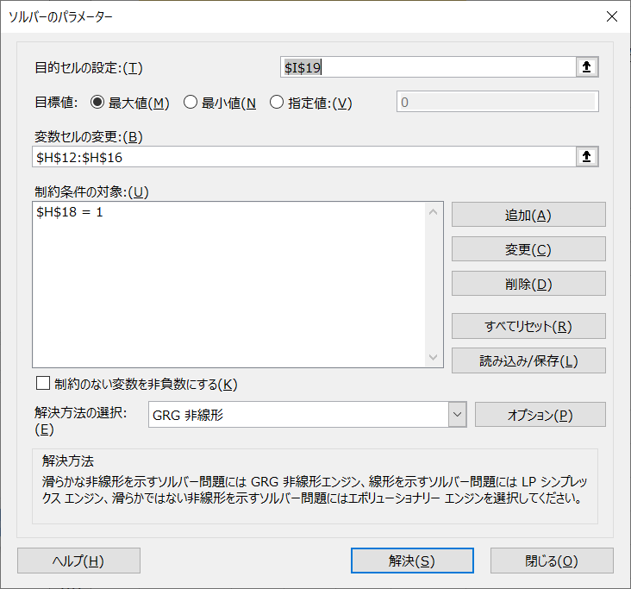
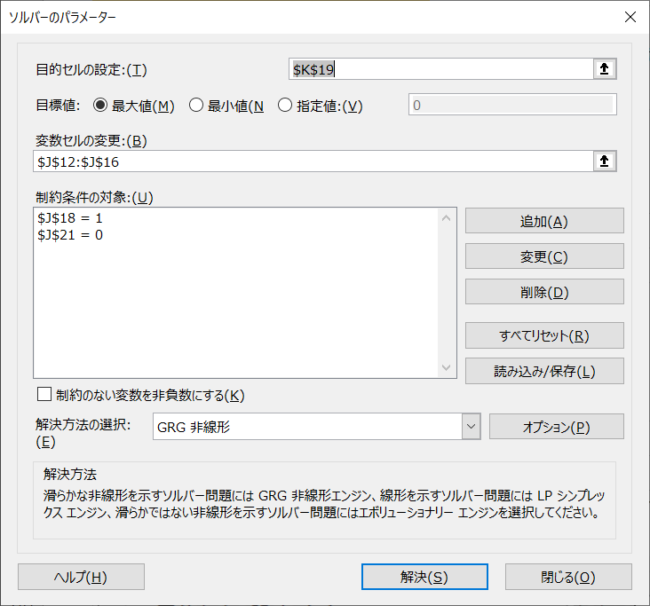
 | language | english | math | science | society |  | 入力するところ
A | 0 | 0 | 100 | 0 | 0 |  | コピーするところ
B | 20 | 20 | 20 | 20 | 20
C | 20 | 40 | 5 | 5 | 30
D | 25 | 20 | 30 | 25 | 0
E | 22 | 24 | 17 | 16 | 21
F | 17 | 18 | 25 | 23 | 17
平均 | 17.333333333 | 20.333333333 | 32.833333333 | 14.833333333 | 14.666666667 | ←科目ごとの平均（AVERAGE）
分散 | 65.888888889 | 136.55555556 | 961.80555556 | 85.805555556 | 123.22222222 | ←科目ごとの分散（VAR.P）
 |  |  |  |  | 1373.2777778 | ←分散の合計（SUM）
 | language | english | math | science | society |  | 第1主成分係数 | 第1主成分スコア | 第2主成分係数 | 第2主成分スコア
A | -17.333333333 | -20.333333333 | 67.166666667 | -14.833333333 | -14.666666667 | ←素点から科目ごとの平均を引く． | -0.20734213717 | 74.903084098 | 0.27972405777 | -7.0552551914
B | 2.6666666667 | -0.33333333333 | -12.833333333 | 5.1666666667 | 5.3333333333 |  | -0.304873324 | -13.814825594 | -0.32493092833 | 2.7620431648
C | 2.6666666667 | 19.666666667 | -27.833333333 | -9.8333333333 | 15.333333333 |  | 0.88719321218 | -33.727239241 | -0.098132221275 | -18.39770642
D | 7.6666666667 | -0.33333333333 | -2.8333333333 | 10.166666667 | -14.666666667 |  | -0.12968091051 | -1.7234834267 | 0.70274173478 | 17.877026545
E | 4.6666666667 | 3.6666666667 | -15.833333333 | 1.1666666667 | 6.3333333333 |  | -0.2452262642 | -17.837085423 | -0.55919883152 | -1.0540015398
F | -0.33333333333 | -2.3333333333 | -7.8333333333 | 8.1666666667 | 2.3333333333 |  | ↑適当に決める（全部1とか）． | -7.8004504127 | ↑適当に決める（全部1とか）． | 5.8678934407
平均 | 1.1842378929E-15 | 1.1842378929E-15 | -3.5527136788E-15 | 0 | 5.9211894647E-16 | ←0になることを確認する． | 1.0000033605 | ↑係数を掛けて足し合わせる． （MMULT） | 1.0000048685 | ↑係数を掛けて足し合わせる．
 |  |  |  |  |  |  | ↑係数を2乗して足し合わせる． （SUMPRODUCT） | 1220.1378531 | ↑係数を2乗して足し合わせる． | 125.16871342
 |  |  |  |  |  |  |  | ↑第1主成分スコアの分散 |  | ↑第2主成分スコアの分散
 |  |  |  |  |  |  |  | ↑ソルバーで最大化する．（負もOK） | 2.6992852398E-12 | ↑ソルバーで最大化する．（負もOK）
 |  |  |  |  |  |  |  | ↑条件（H18=1） | ↑第1主成分係数と第2主成分係数を かけて足し合わせる．（SUMPRODUCT） | ↑条件（J18=1かつJ21=0）
 |  |  |  |  |  |  |  | 0.88848583502 |  | 0.091145954189
 |  |  |  |  |  |  |  | ↑寄与率 |  | ↑寄与率

